Titel
 | 
Statistischer
Bericht

 | A I 16 – hj 1 / 26

 | Einwohnerregisterstatistik Berlin 30. Juni 2026

 | Bestand - LOR-Planungsräume

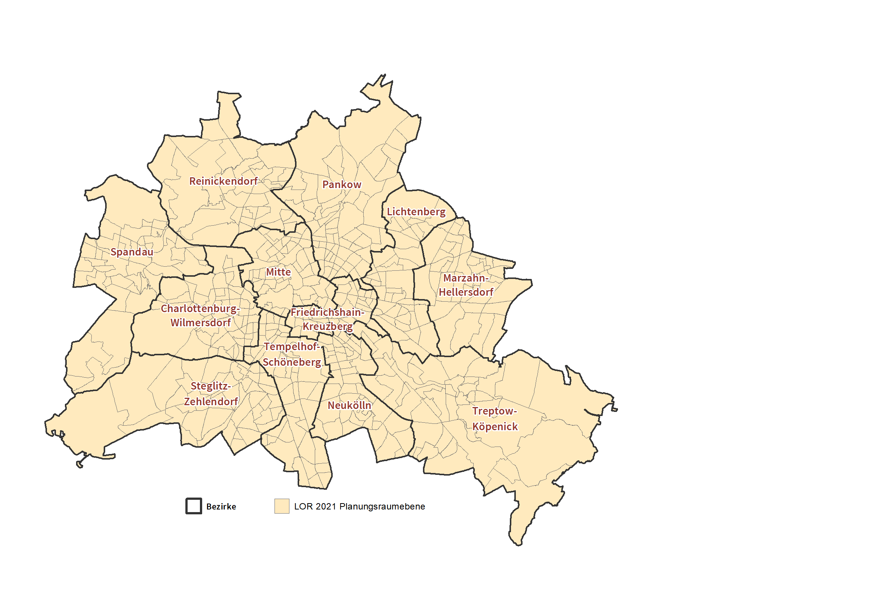
 | Bezirke und Lebensweltlich orientierte Räume (LOR-Planungsräume) von Berlin

Inhaltsverzeichnis
Statistischer
Bericht
A I 16 – hj 1/ 26
Inhaltsverzeichnis
 |  | Seite |  |  | Seite
 | Metadaten zu dieser Statistik
 | (externer Link)

 | Systematik |  |  | Tabellen
 | Schlüssel- und Namensverzeichnis der |  | 1 | Einwohnerinnen und Einwohner mit bzw. ohne
 | LOR-Planungsräume nach Bezirken | 4 |  | Migrationshintergrund in Berlin am 30.06.2026
 |  |  |  | nach LOR-Planungsräumen | 16

 |  |  | 2 | Einwohnerinnen und Einwohner in Berlin
 |  |  |  | am 30.06.2026 nach LOR-Planungsräumen
 |  |  |  | und Altersgruppen | 28

 |  |  | 3 | Einwohnerinnen und Einwohner mit Migrations-
 |  |  |  | hintergrund in Berlin am 30.06.2026 nach
 |  |  |  | LOR-Planungsräumen und Altersgruppen | 40

 |  |  | 4 | Einwohnerinnen und Einwohner mit Migrations-
 |  |  |  | hintergrund in Berlin am 30.06.2026 nach
 |  |  |  | LOR-Planungsräumen und ausgewählten
 |  |  |  | Herkunftsgebieten | 52

